Sheet 1
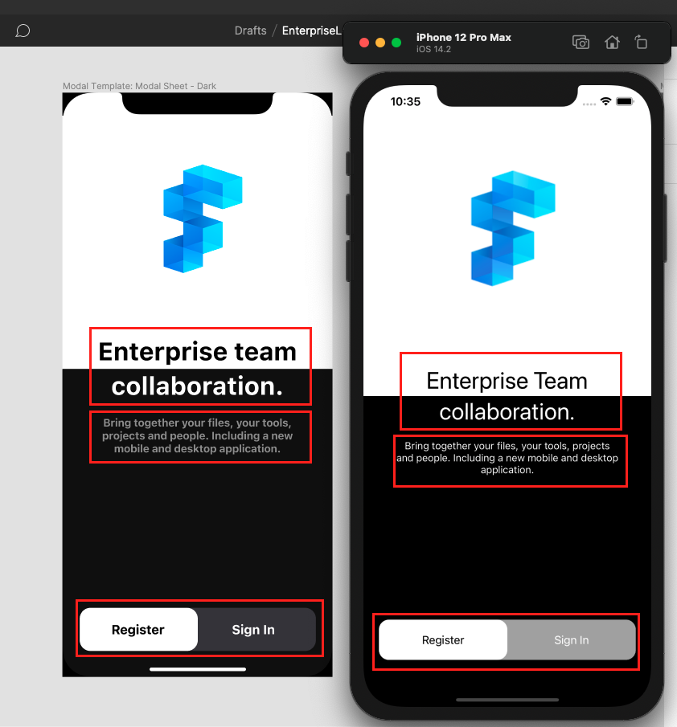
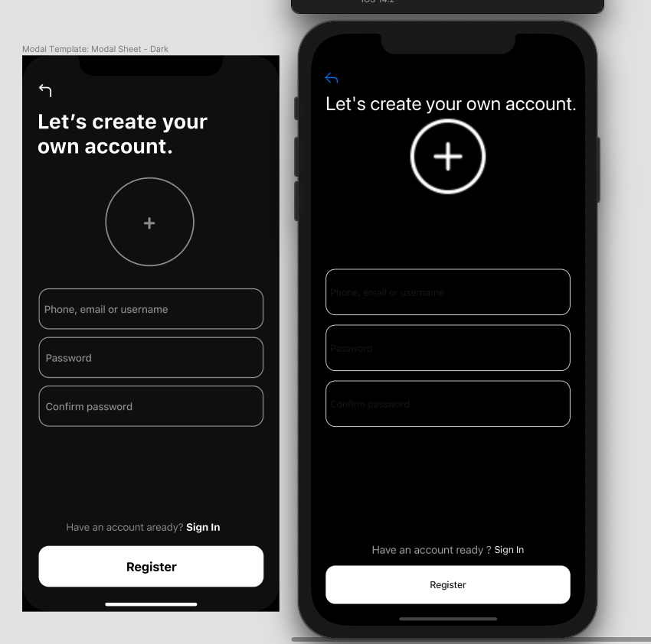
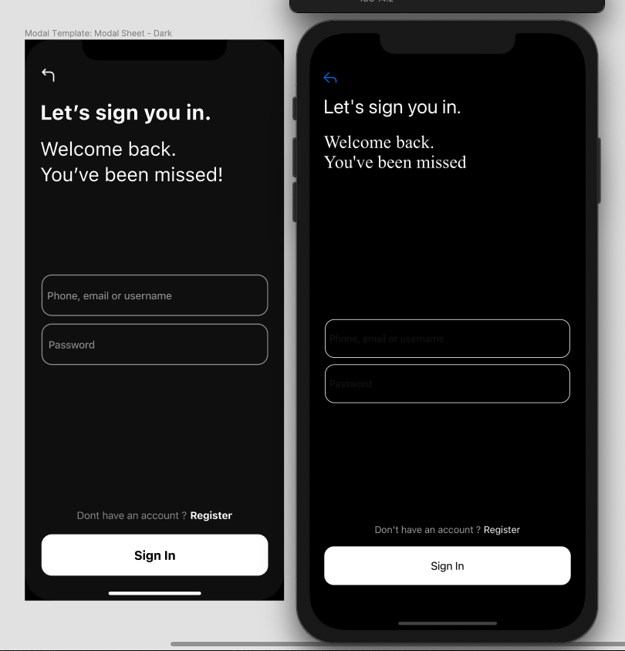
Nhận xét chung: Giao diện làm còn sai nhiều so với design. Logic làm ổn.

